Баг-репорты
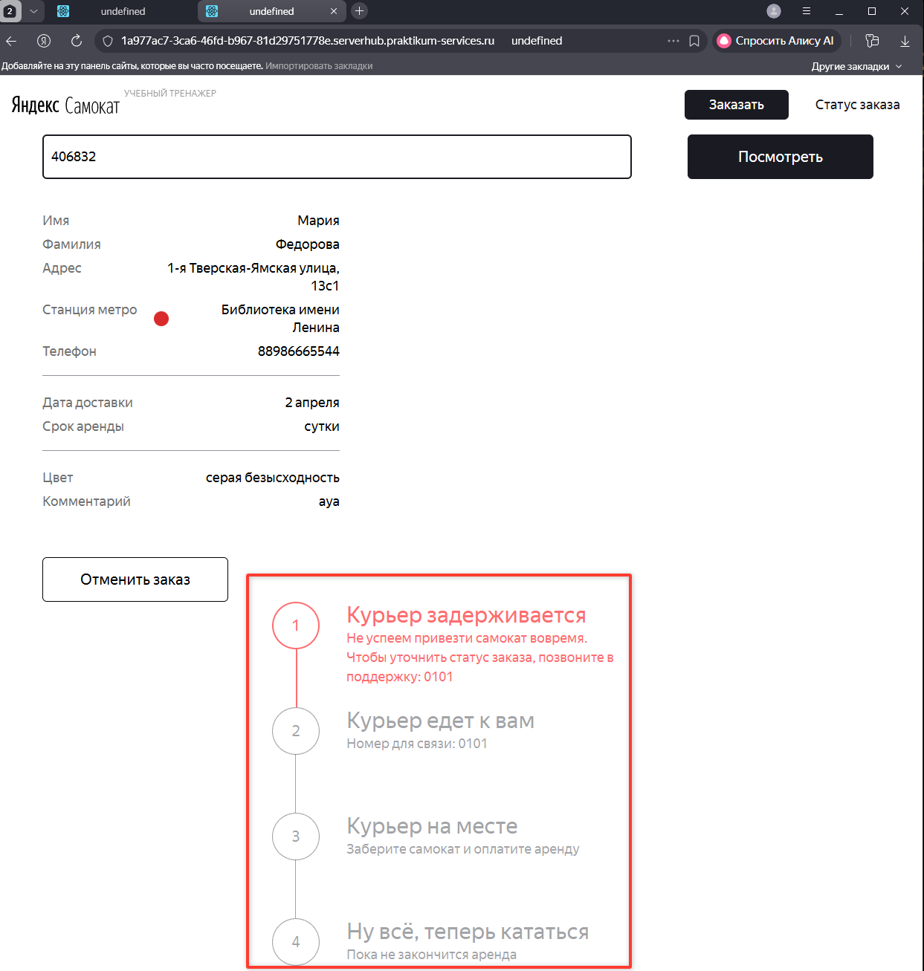
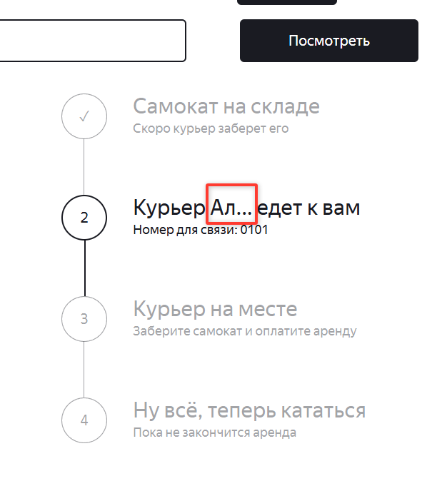
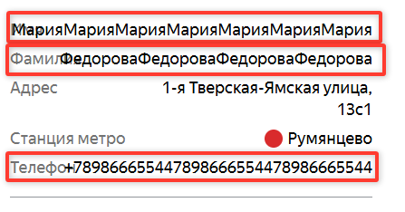
ID | Название БР | Приоритет | Статус | Предусловия | Шаги воспроизведения | Ожидаемый результат | Фактический результат | Окружение
WVYA1 | При первом открытии статуса заказа статусы съезжают под форму с информацией о заказе | Стандартный | Открыт | 1. Открыть страницу с сервисом в браузере Yandex 2. Открыть Postman 3. Выполнить ручку на создание заказа POST api/v1/orders с телом { "firstName": "Мария", "lastName": "Федорова", "address": "1-я Тверская-Ямская улица, 13с1", "metroStation": 11, "phone": "88986665544", "rentTime": 7, "deliveryDate": "2026-04-03T00:00:00.000Z", "comment": "ауа", "color": [ "GREY" ] } | 1. Нажать кнопку "Статус заказа" 2. Ввести номер заказа 3. Нажать кнопку "Go!" 4. Обратить внимание на статусы. | Статусы справа от информации о заказе | Статусы под информацией о заказе | Окружение Yandex Браузер версия 25.12.5.693 1280x720
WPRS1 | Не работает перенос строки у значений "Имя", "Фамилия", "Телефон" в окне "Статус заказа" | Стандартный | Открыт | 1. Открыть Postman 2. Выполнить ручку на создание заказа POST api/v1/orders с телом { "firstName": "Мария", "lastName": "Федорова", "address": "1-я Тверская-Ямская улица, 13с1", "metroStation": 11, "phone": "88986665544", "rentTime": 7, "deliveryDate": "2026-04-03T00:00:00.000Z", "comment": "ауа", "color": [ "GREY" ] } | 1. Зайти в Charles 2. Открыть страницу сервиса, нажать кнопку Статус заказа, ввести номер, нажать "Go!" 3. найти в charles заказ по пути api-orders-НомерЗаказа 4. Включить map_local 5. Ввести в файл значение и сохранить { "order": { "id": 27, "firstName": "МарияМарияМарияМарияМарияМарияМария", "lastName": "ФедороваФедороваФедороваФедорова", "address": "1-я Тверская-Ямская улица, 13с1", "metroStation": "20", "phone": "+789866655447898666554478986665544", "rentTime": 7, "deliveryDate": "2026-04-05T00:00:00.000Z", "track": 862470, "color": ["BLACK","GREY"], "comment": "Дома спит ребенок", "cancelled": false, "finished": false, "inDelivery": false, "createdAt": "2026-03-30T19:52:24.996Z", "updatedAt": "2026-03-30T19:52:24.996Z", "status": 0 } } 6. Перезагрузить страницу 7. Обратить внимание на поля | Значение переносится на вторую строку, не перекрывает текст слева | Значение не переносится на вторую строку, перекрывает текст слева | Окружение Google chrome версия 146.0.7680.155 1920x1080, Окружение Yandex Браузер версия 25.12.5.693 1280x720
WCNM1 | Сильно сокращено имя курьера (до двух букв) в статусе "Курьер едет к вам", в окне "Статус заказа" | Стандартный | Открыт | 1. Открыть Postman 2. Создать курьера с именем "Алексей" через ручку POST api/v1/courier { "login": "Alex", "password": 5555, "firstName": "Алексей" } 3. Выполнить ручку на создание заказа POST api/v1/orders с телом { "firstName": "Мария", "lastName": "Федорова", "address": "1-я Тверская-Ямская улица, 13с1", "metroStation": 11, "phone": "88986665544", "rentTime": 7, "deliveryDate": "2026-04-03T00:00:00.000Z", "comment": "ауа", "color": [ "GREY" ] } | 1. Зайти в Charles 2. Открыть страницу сервиса, нажать кнопку Статус заказа, ввести номер, нажать "Go!" 3. найти в charles заказ по пути api-orders-НомерЗаказа 4. Включить map_local 5. Ввести в файл значение и сохранить { "order": { "id": 27, "firstName": "МарияМарияМарияМарияМарияМарияМария", "lastName": "ФедороваФедороваФедороваФедорова", "address": "1-я Тверская-Ямская улица, 13с1", "metroStation": "20", "phone": "+789866655447898666554478986665544", "rentTime": 7, "deliveryDate": "2026-04-05T00:00:00.000Z", "track": 862470, "color": ["BLACK","GREY"], "comment": "Дома спит ребенок", "cancelled": false, "finished": false, "inDelivery": false, "createdAt": "2026-03-30T19:52:24.996Z", "updatedAt": "2026-03-30T19:52:24.996Z", "status": 1 } } 6. Перезагрузить страницу 7. Обратить внимание на статус 2 | Значение "Алексей" | Значение "Ал.." | Окружение Google chrome версия 146.0.7680.155 1920x1080, Окружение Yandex Браузер версия 25.12.5.693 1280x720
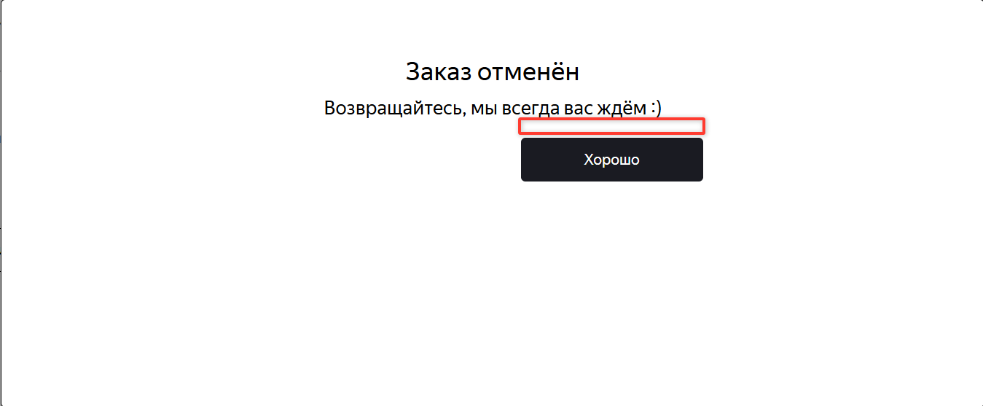
WGAL1 | Не изменяется номер шага на галку в статусе 4 "Ну всё, теперь кататься", пока не закончится аренда, в окне статуса заказа | Стандартный | Открыт | 1. Открыть Postman 2. Создать курьера с именем "Алексей" через ручку POST api/v1/courier { "login": "Alex", "password": 5555, "firstName": "Алексей" } 3. Открыть страницу сервиса 4. Нажать кнопку "Заказать" 5. Заполнить поля в окне "Для кого самокат" Имя Мария Фамилия Федорова Адрес 1-я Тверская-Ямская улица, 13с1 Станция метро Охотный ряд Телефон +78986665544 6. Перейти на окно "Про аренду" по кнопке "Дальше" 7. Когда привезти самокат 05.04.2026 Срок аренды семеро суток Комментарий "Дома спит ребенок" 8. Нажать кнопку "Статус заказа" 9. Ввести номер заказа 10. Нажать кнопку "Go!" | 1. Зайти в Charles, найти сервер, выбрать путь api-orders-НомерЗаказа, открыть map_local, выбрать файл для изменений 2. Скопировать в файл ответ на запрос с вкладки Response 3. Изменить в файле статус на 3, сохранить файл. 4. Обновить страницу 5. Обратить внимание на цифру статуса "Ну всё, теперь кататься" | Цифра статуса изменилась на ✓ | Цифра статуса не изменилась | Окружение Google chrome версия 146.0.7680.155 1920x1080, Окружение Yandex Браузер версия 25.12.5.693 1280x720
WОТМ1 | Слишком близко расположена кнопка "Хорошо" на окне успешной отмены заказа | Стандартный | Открыт | 1. Открыть Postman 2. Выполнить ручку на создание заказа POST api/v1/orders с телом { "firstName": "Мария", "lastName": "Федорова", "address": "1-я Тверская-Ямская улица, 13с1", "metroStation": 11, "phone": "88986665544", "rentTime": 7, "deliveryDate": "2026-04-03T00:00:00.000Z", "comment": "ауа", "color": [ "GREY" ] } 3. Открыть страницу сервиса | 1. Нажать кнопку "Статус заказа" 2. Ввести номер заказа 3. Нажать кнопку "Go!" 4. Нажать кнопку "Отменить заказ" 5. В окне "Хотите отменить заказ" нажать кнопку "Отменить" 6. Обратить внимание на расстояние кнопки "Хорошо" от подзаголовка "Возвращайтесь, мы всегда вас ждём:)" | Кнопка "Хорошо" находится в средней части формы | Кнопка "Хорошо" находится в верхней части формы под подзаголовком | Окружение Google chrome версия 146.0.7680.155 1920x1080, Окружение Yandex Браузер версия 25.12.5.693 1280x720
WОТМ2 | Нельзя отменить заказ со стороны БД | Критический | Открыт | 1. Открыть Postman 2. Выполнить ручку на создание заказа POST api/v1/orders с телом { "firstName": "Мария", "lastName": "Федорова", "address": "1-я Тверская-Ямская улица, 13с1", "metroStation": 11, "phone": "88986665544", "rentTime": 7, "deliveryDate": "2026-04-03T00:00:00.000Z", "comment": "ауа", "color": [ "GREY" ] } 3. Открыть страницу сервиса | 1. Выполнить ручку PUT /api/v1/orders/cancel тело { "track": 869140 (869140 - номер заказа) } | 200 OK | { "code": 400, "message": "Недостаточно данных для поиска" } | тестовый стенд https://d60fb544-1353-47dd-a523-383877bdf398.serverhub.praktikum-services.ru/
WОТМ3 | Пользователь может просматривать отмененный заказ | Стандартный | Открыт | 1. Открыть Postman 2. Выполнить ручку на создание заказа POST api/v1/orders с телом { "firstName": "Мария", "lastName": "Федорова", "address": "1-я Тверская-Ямская улица, 13с1", "metroStation": 11, "phone": "88986665544", "rentTime": 7, "deliveryDate": "2026-04-03T00:00:00.000Z", "comment": "ауа", "color": [ "GREY" ] } 3. Открыть страницу сервиса | 1. Нажать кнопку "Статус заказа" 2. Ввести номер заказа 3. Нажать кнопку "Go!" 4. Нажать кнопку "Отменить заказ" 5. В окне "Хотите отменить заказ" нажать кнопку "Отменить" 6. Нажать кнопку хорошо 7. Повторить шаги 1-3 с тем же номером заказа | отображается окно "Такого заказа нет" | отображается окно со статусом заказа, который отменен | тестовый стенд https://d60fb544-1353-47dd-a523-383877bdf398.serverhub.praktikum-services.ru/
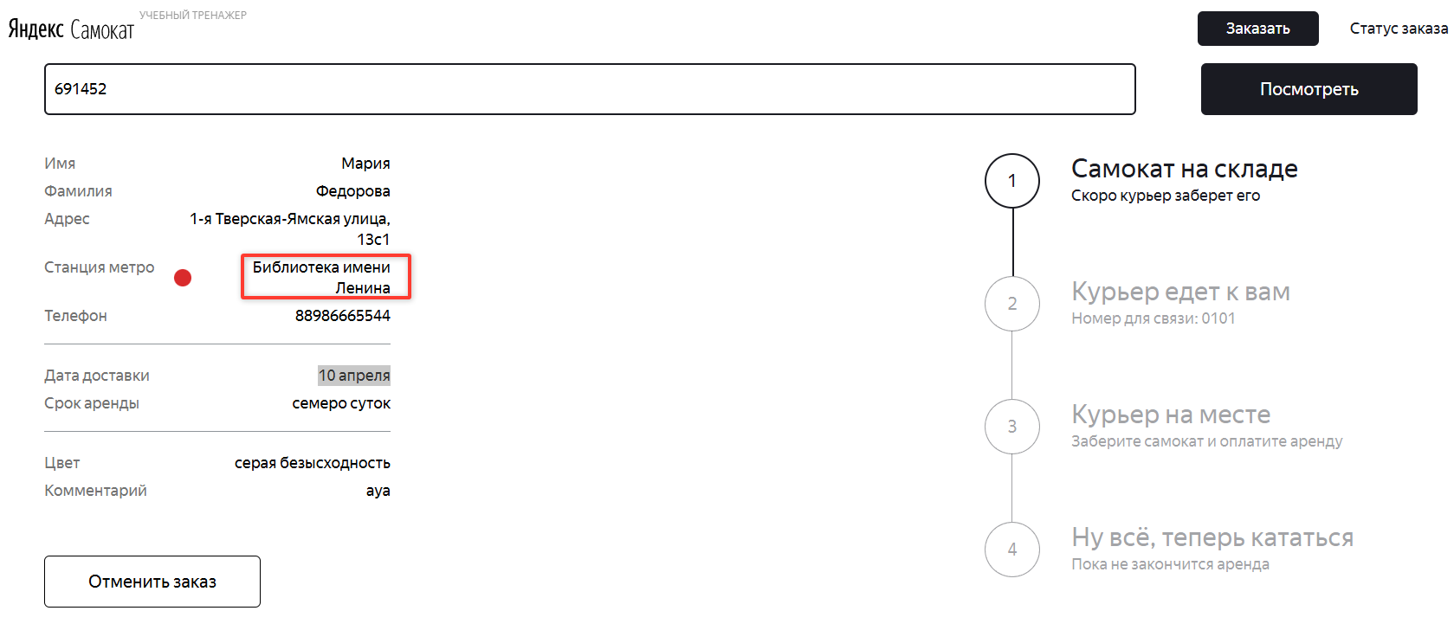
WSZK1 | Не работает кнопка Go! с введенными данными, когда открыто окно "Статус заказа" | Стандартный | Открыт | 1. Открыть Postman 2. Выполнить ручку на создание заказа POST api/v1/orders с телом { "firstName": "Мария", "lastName": "Федорова", "address": "1-я Тверская-Ямская улица, 13с1", "metroStation": 11, "phone": "88986665544", "rentTime": 7, "deliveryDate": "2026-04-03T00:00:00.000Z", "comment": "ауа", "color": [ "GREY" ] } 3. Открыть страницу сервиса | 1. Создать еще один заказ по предусловию 2. Нажать кнопку "Статус заказа" 3. Ввести номер заказа №1 4. Нажать кнопку "Go!" 5. Нажать кнопку "Статус заказа" 6. Ввести номер заказа №2 7. Нажать кнопку "Go!" | Происходит переход к новому заказу | Не происходит переход к новому заказу | Окружение Google chrome версия 146.0.7680.155 1920x1080, Окружение Yandex Браузер версия 25.12.5.693 1280x720
WSTM1 | Некорректно передается станция метро в окно статус заказа, после его создания | Критический | Открыт | 1. Открыть Postman 2. Выполнить ручку на создание заказа POST api/v1/orders с телом { "firstName": "Мария", "lastName": "Федорова", "address": "1-я Тверская-Ямская улица, 13с1", "metroStation": 10, "phone": "88986665544", "rentTime": 7, "deliveryDate": "2026-04-03T00:00:00.000Z", "comment": "ауа", "color": [ "GREY" ] } 3. Открыть страницу сервиса | 1. Нажать кнопку "Статус заказа" 2. Ввести номер заказа 3. Нажать кнопку "Go!" 4. Обратить внимание на станцию в описании. | Станция "Охотный ряд" | Станция "Библиотека имени Ленина" | Окружение Google chrome версия 146.0.7680.155 1920x1080, Окружение Yandex Браузер версия 25.12.5.693 1280x720
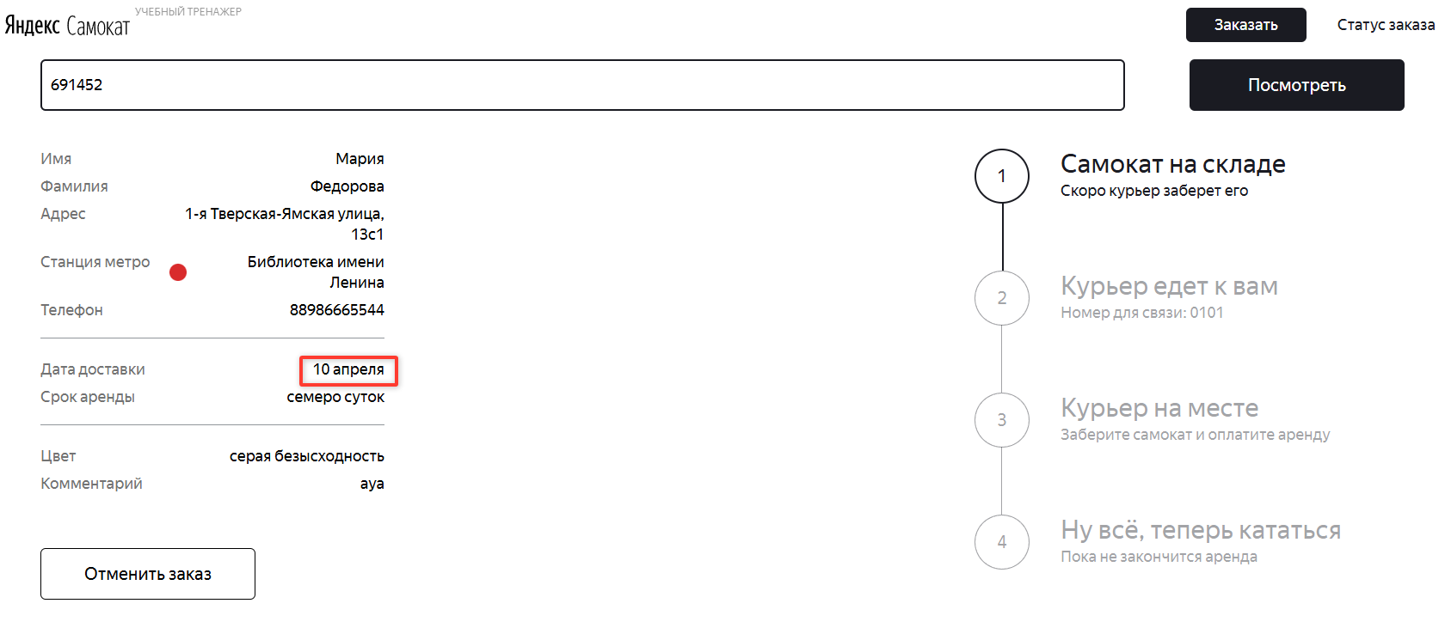
WSTD1 | Отображается дата окончания аренды, вместо даты доставки в окне статус заказа | Критический | Открыт | 1. Открыть Postman 2. Выполнить ручку на создание заказа POST api/v1/orders с телом { "firstName": "Мария", "lastName": "Федорова", "address": "1-я Тверская-Ямская улица, 13с1", "metroStation": 10, "phone": "88986665544", "rentTime": 7, "deliveryDate": "2026-04-03T00:00:00.000Z", "comment": "ауа", "color": [ "GREY" ] } 3. Открыть страницу сервиса | 1. Нажать кнопку "Статус заказа" 2. Ввести номер заказа 3. Нажать кнопку "Go!" 4. Обратить внимание на данные по "Дата доставки" | Дата доставки 03.04.2026 | Дата доставки 10.04.2026 | Окружение Google chrome версия 146.0.7680.155 1920x1080, Окружение Yandex Браузер версия 25.12.5.693 1280x720
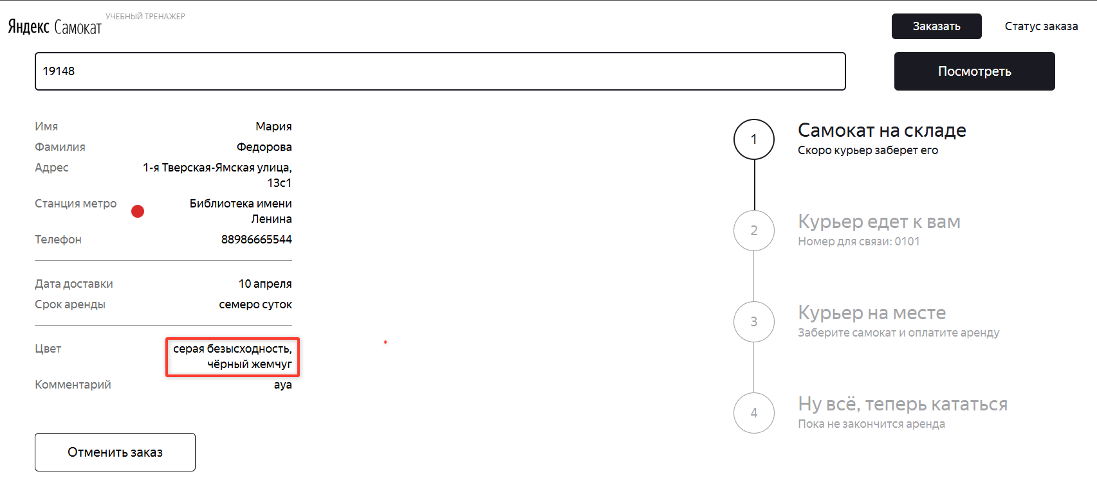
WSTS1 | Вместо слова "Любой" отображается оба цвета самоката в окне статус заказа | Стандартный | Открыт | 1. Открыть Postman 2. Выполнить ручку на создание заказа POST api/v1/orders с телом { "firstName": "Мария", "lastName": "Федорова", "address": "1-я Тверская-Ямская улица, 13с1", "metroStation": 10, "phone": "88986665544", "rentTime": 7, "deliveryDate": "2026-04-02T10:00:00.000Z", "comment": "ауа", "color": [ "GREY","BLACK" ] } 3. Открыть страницу сервиса | 1. Нажать кнопку "Статус заказа" 2. Ввести номер заказа 3. Нажать кнопку "Go!" 4. Обратить внимание на данные по Цвету | Цвет Любой | Цвет серая безысходность, чёрный жемчуг | Окружение Google chrome версия 146.0.7680.155 1920x1080, Окружение Yandex Браузер версия 25.12.5.693 1280x720
WSTP1 | Обозначение о просроченном заказе появляется раньше, в окне Статус заказа | Стандартный | Открыт | 1. Открыть Postman 2. Создать курьера с именем "Алексей" через ручку POST api/v1/courier { "login": "Alex", "password": 5555, "firstName": "Алексей" } 3. Выполнить ручку на создание заказа POST api/v1/orders с телом { "firstName": "Мария", "lastName": "Федорова", "address": "1-я Тверская-Ямская улица, 13с1", "metroStation": 10, "phone": "88986665544", "rentTime": 7, "deliveryDate": "2026-04-02T10:00:00.000Z", "comment": "ауа", "color": [ "GREY" ] } 4. Проверитть id Заказа через ручку api/v1/orders/track?t=номерЗаказа 5. Принять заказ через ручку api/v1/orders/accept/номерЗаказа?courierId=IDКурьера 6. Открыть страницу сервиса | 1. Нажать кнопку "Статус заказа" 2. Ввести номер заказа 3. Нажать кнопку "Go!" 4. Обратить внимание на данные по статусу | Статус Курьер "Алексей" едет к вам | Статус "Курьер задерживается" | Окружение Google chrome версия 146.0.7680.155 1920x1080, Окружение Yandex Браузер версия 25.12.5.693 1280x720
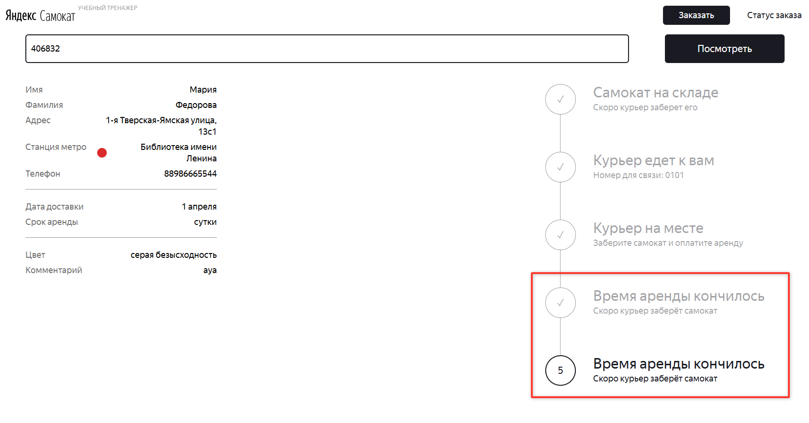
WSTA1 | Статус "Ну всё, теперь кататься" изменяется на "Время аренды закончилось | Стандартный | Открыт | 1. Открыть Postman 2. Выполнить ручку на создание заказа POST api/v1/orders с телом { "firstName": "Мария", "lastName": "Федорова", "address": "1-я Тверская-Ямская улица, 13с1", "metroStation": 10, "phone": "88986665544", "rentTime": 1, "deliveryDate": "2026-03-31T00:00:00.000Z", "comment": "ауа", "color": [ "GREY" ] } 3. Открыть страницу сервиса | 1. Зайти в Charles, найти сервер, выбрать путь api-orders-НомерЗаказа, открыть map_local, выбрать файл для изменений 2. Скопировать в файл ответ на запрос с вкладки Response 3. Изменить в файле статус на 3, сохранить файл. 4. Обновить страницу 5. Обратить внимание на статус 4 "Ну всё, теперь кататься" | Статус остается "Ну всё, теперь кататься" | Статус изменяется на "Время аренды закончилось" | Окружение Google chrome версия 146.0.7680.155 1920x1080, Окружение Yandex Браузер версия 25.12.5.693 1280x720
WLDS1 | Система не принимает корректное значение с дефисом - Ма-рия в поле Имя, на окне "Для кого самокат" | Критический | Открыт | 1. Открыть страницу сервиса 2. Нажать кнопку "Заказать" | 1. Ввести значение Ма-рия в поле имя 2. Снять фокус с поля | Система принимает значение Ма-рия, ошибок нет | Система не принимает значение Ма-рия, ошибка "Введите корректное имя" | Окружение Google chrome версия 146.0.7680.155 1920x1080, Окружение Yandex Браузер версия 25.12.5.693 1280x720
WLDS2 | Система принимает некорректные значения за границами, например ФедороваФедороваФедорова (24 символа) в поле "Фамилия", окна "Для кого самокат" | Критический | Открыт | 1. Открыть страницу сервиса 2. Нажать кнопку "Заказать" | 1. Ввести значение ФедороваФедороваФедорова в поле фамилия 2. Снять фокус с поля | Система не принимает значение ФедороваФедороваФедорова, ошибка "Введите корректную фамилию" | Система принимает значение ФедороваФедороваФедорова, ошибок нет | Окружение Google chrome версия 146.0.7680.155 1920x1080, Окружение Yandex Браузер версия 25.12.5.693 1280x720
WLDS3 | Система не принимает корректное значение 1-я Тверская-Ямская улица, 13с11-я Тверская-Ямская (50 символов) в поле адрес, окна "Для кого самокат" | Критический | Открыт | 1. Открыть страницу сервиса 2. Нажать кнопку "Заказать" | 1. Ввести значение 1-я Тверская-Ямская улица, 13с11-я Тверская-Ямская в поле адрес 2. Снять фокус с поля | Система принимает значение 1-я Тверская-Ямская улица, 13с11-я Тверская-Ямская, ошибок нет | Система не принимает значение 1-я Тверская-Ямская улица, 13с11-я Тверская-Ямская, ошибка "Введите корректный адрес" | Окружение Google chrome версия 146.0.7680.155 1920x1080, Окружение Yandex Браузер версия 25.12.5.693 1280x720
WLDS4 | Система принимает пустое значение адреса на окне "Для кого самокат" | Критический | Открыт | 1. Открыть страницу сервиса 2. Нажать кнопку "Заказать" | 1. Нажать в поле адрес 2. Снять фокус с поля | Система не принимает значение "" (пустое значение), ошибка "Введите корректный адрес" | Система не принимает значение "" (пустое значение), ошибок нет | Окружение Google chrome версия 146.0.7680.155 1920x1080, Окружение Yandex Браузер версия 25.12.5.693 1280x720
WLDS5 | Система принимает значение 889866655444 (12 символов) для номера телефона, начинающегося на 8, на окне "Для кого самокат" | Критический | Открыт | 1. Открыть страницу сервиса 2. Нажать кнопку "Заказать" | 1. Нажать в поле телефон 2. Ввести значение 889866655444 (12 символов) 3. Снять фокус с поля | Система не принимает значение 889866655444, ошибка "Введите корректный номер" | Система принимает значение 889866655444, ошибок нет | Окружение Google chrome версия 146.0.7680.155 1920x1080, Окружение Yandex Браузер версия 25.12.5.693 1280x720
WLDS6 | Система принимает значение +7898666554 (11 символов) для номера телефона, начинающегося на +, на окне "Для кого самокат" | Критический | Открыт | 1. Открыть страницу сервиса 2. Нажать кнопку "Заказать" | 1. Нажать в поле телефон 2. Ввести значение +7898666554 (11 символов) 3. Снять фокус с поля | Система не принимает значение +7898666554, ошибка "Введите корректный номер" | Система принимает значение +7898666554, ошибок нет | Окружение Google chrome версия 146.0.7680.155 1920x1080, Окружение Yandex Браузер версия 25.12.5.693 1280x720
WLDS7 | Система принимает значение +789866655444 (13 символов) для номера телефона, начинающегося на +, на окне "Для кого самокат" | Критический | Открыт | 1. Открыть страницу сервиса 2. Нажать кнопку "Заказать" | 1. Нажать в поле телефон 2. Ввести значение +789866655444 (13 символов) 3. Снять фокус с поля | Система не принимает значение +789866655444, ошибка "Введите корректный номер" | Система принимает значение +789866655444, ошибок нет | Окружение Google chrome версия 146.0.7680.155 1920x1080, Окружение Yandex Браузер версия 25.12.5.693 1280x720
WLPA1 | Поле "Когда привезти самокат" не подсвечивается синим, если заполнить любую дату, кроме завтрашней, на окне "Про аренду" | Стандартный | Открыт | 1. Открыть страницу сервиса 2. Нажать кнопку "Заказать" 3. Заполнить поля в окне "Для кого самокат" Имя Мария Фамилия Федорова Адрес 1-я Тверская-Ямская улица, 13с1 Станция метро Охотный ряд Телефон +78986665544 4. Перейти на окно "Про аренду" по кнопке "Дальше" | (Дата теста 02.04.2026) 1. Нажать в поле "Когда привезти самокат" 2. Выбрать дату 05.04.2026 3. снять фокус с поля | Поле подсвечивается синим | Поле подсвечивается черным | Окружение Google chrome версия 146.0.7680.155 1920x1080, Окружение Yandex Браузер версия 25.12.5.693 1280x720
WLPA2 | Система позволяет выбрать значение сегодняшней даты на окне "Про аренду | Критический | Открыт | 1. Открыть страницу сервиса 2. Нажать кнопку "Заказать" 3. Заполнить поля в окне "Для кого самокат" Имя Мария Фамилия Федорова Адрес 1-я Тверская-Ямская улица, 13с1 Станция метро Охотный ряд Телефон +78986665544 4. Перейти на окно "Про аренду" по кнопке "Дальше" | (Дата теста 02.04.2026) 1. Нажать в поле "Когда привезти самокат" 2. Выбрать дату 02.04.2026 3. Снять фокус с поля | Дата 02.04.2026 недоступна для выбора | Дата 02.04.2026 доступна для выбора | Окружение Google chrome версия 146.0.7680.155 1920x1080, Окружение Yandex Браузер версия 25.12.5.693 1280x720
WLPA3 | Система позволяет выбрать значение вчерашней даты на окне "Про аренду | Критический | Открыт | 1. Открыть страницу сервиса 2. Нажать кнопку "Заказать" 3. Заполнить поля в окне "Для кого самокат" Имя Мария Фамилия Федорова Адрес 1-я Тверская-Ямская улица, 13с1 Станция метро Охотный ряд Телефон +78986665544 4. Перейти на окно "Про аренду" по кнопке "Дальше" | (Дата теста 02.04.2026) 1. Нажать в поле "Когда привезти самокат" 2. Выбрать дату 31.03.2026 3. Снять фокус с поля | Дата 31.03.2026 недоступна для выбора | Дата 31.03.2026 доступна для выбора | Окружение Google chrome версия 146.0.7680.155 1920x1080, Окружение Yandex Браузер версия 25.12.5.693 1280x720
WLPA4 | Система позволяет вручную вписать значение поля "Когда привезти самокат" на окне "Про аренду" | Критический | Открыт | 1. Открыть страницу сервиса 2. Нажать кнопку "Заказать" 3. Заполнить поля в окне "Для кого самокат" Имя Мария Фамилия Федорова Адрес 1-я Тверская-Ямская улица, 13с1 Станция метро Охотный ряд Телефон +78986665544 4. Перейти на окно "Про аренду" по кнопке "Дальше" | (Дата теста 02.04.2026) 1. Нажать в поле "Когда привезти самокат" 2. вписать дату 01.01.2001 3. Снять фокус с поля | Поле не дает вводить значение | Поле дает ввести значение | Окружение Google chrome версия 146.0.7680.155 1920x1080, Окружение Yandex Браузер версия 25.12.5.693 1280x720
WLPA5 | Система принимает пустое значение поля "Когда привезти самокат" | Критический | Открыт | 1. Открыть страницу сервиса 2. Нажать кнопку "Заказать" 3. Заполнить поля в окне "Для кого самокат" Имя Мария Фамилия Федорова Адрес 1-я Тверская-Ямская улица, 13с1 Станция метро Охотный ряд Телефон +78986665544 4. Перейти на окно "Про аренду" по кнопке "Дальше" | 1. Нажать в поле "Когда привезти самокат" 2. Выбрать срок аренды "Двое суток" | Система не принимает пустое значение, ошибка вида "Введите корректную дату Когда привезти самокат" | Система принимает пустое значение, ошибок нет | Окружение Google chrome версия 146.0.7680.155 1920x1080, Окружение Yandex Браузер версия 25.12.5.693 1280x720
WLPA6 | Система принимает пустое значение поля "Срок аренды" | Критический | Открыт | 1. Открыть страницу сервиса 2. Нажать кнопку "Заказать" 3. Заполнить поля в окне "Для кого самокат" Имя Мария Фамилия Федорова Адрес 1-я Тверская-Ямская улица, 13с1 Станция метро Охотный ряд Телефон +78986665544 4. Перейти на окно "Про аренду" по кнопке "Дальше" | 1. Нажать в поле "Когда привезти самокат" 2. Выбрать дату Завтра | Система не принимает пустое значение, ошибка вида "Введите корректный Срок аренды" | Система принимает пустое значение, ошибок нет | Окружение Google chrome версия 146.0.7680.155 1920x1080, Окружение Yandex Браузер версия 25.12.5.693 1280x720
WLPA7 | Система принимает значение Поля Комментарий за границами - Дома спит ребенок, не звон (26 символов) | Критический | Открыт | 1. Открыть страницу сервиса 2. Нажать кнопку "Заказать" 3. Заполнить поля в окне "Для кого самокат" Имя Мария Фамилия Федорова Адрес 1-я Тверская-Ямская улица, 13с1 Станция метро Охотный ряд Телефон +78986665544 4. Перейти на окно "Про аренду" по кнопке "Дальше" | 1. Нажать в поле "Когда привезти самокат" 2. Выбрать дату Завтра 3. Выбрать срок аренды "Двое суток" 4. Ввести в поле комментарий значение Дома спит ребенок, не звон (26 символов) | Система не принимает значение Дома спит ребенок, не звон (26 символов), ошибка вида "Введите корректный комментарий" | Система не принимает значение Дома спит ребенок, ошибок нет | Окружение Google chrome версия 146.0.7680.155 1920x1080, Окружение Yandex Браузер версия 25.12.5.693 1280x720
WLPA8 | Система принимает значение поля Комментарий на латинице - The child is sleeping | Критический | Открыт | 1. Открыть страницу сервиса 2. Нажать кнопку "Заказать" 3. Заполнить поля в окне "Для кого самокат" Имя Мария Фамилия Федорова Адрес 1-я Тверская-Ямская улица, 13с1 Станция метро Охотный ряд Телефон +78986665544 4. Перейти на окно "Про аренду" по кнопке "Дальше" | 1. Нажать в поле "Когда привезти самокат" 2. Выбрать дату Завтра 3. Выбрать срок аренды "Двое суток" 4. Ввести в поле комментарий значение The child is sleeping | Система не принимает значение The child is sleeping, ошибка вида "Введите корректный комментарий" | Система не принимает значение The child is sleeping, ошибок нет | Окружение Google chrome версия 146.0.7680.155 1920x1080, Окружение Yandex Браузер версия 25.12.5.693 1280x720
WLPA9 | Система принимает значение поля Комментарий со спецсимволом - Дома спит ребенок% | Критический | Открыт | 1. Открыть страницу сервиса 2. Нажать кнопку "Заказать" 3. Заполнить поля в окне "Для кого самокат" Имя Мария Фамилия Федорова Адрес 1-я Тверская-Ямская улица, 13с1 Станция метро Охотный ряд Телефон +78986665544 4. Перейти на окно "Про аренду" по кнопке "Дальше" | 1. Нажать в поле "Когда привезти самокат" 2. Выбрать дату Завтра 3. Выбрать срок аренды "Двое суток" 4. Ввести в поле комментарий значение Дома спит ребенок% | Система не принимает значение Дома спит ребенок%, ошибка вида "Введите корректный комментарий" | Система не принимает значение Дома спит ребенок%, ошибок нет | Окружение Google chrome версия 146.0.7680.155 1920x1080, Окружение Yandex Браузер версия 25.12.5.693 1280x720
WLPA10 | Система принимает значение поля Комментарий с математическим символом - Дома спит ребенок+ | Критический | Открыт | 1. Открыть страницу сервиса 2. Нажать кнопку "Заказать" 3. Заполнить поля в окне "Для кого самокат" Имя Мария Фамилия Федорова Адрес 1-я Тверская-Ямская улица, 13с1 Станция метро Охотный ряд Телефон +78986665544 4. Перейти на окно "Про аренду" по кнопке "Дальше" | 1. Нажать в поле "Когда привезти самокат" 2. Выбрать дату Завтра 3. Выбрать срок аренды "Двое суток" 4. Ввести в поле комментарий значение Дома спит ребенок+ | Система не принимает значение Дома спит ребенок+, ошибка вида "Введите корректный комментарий" | Система не принимает значение Дома спит ребенок+, ошибок нет | Окружение Google chrome версия 146.0.7680.155 1920x1080, Окружение Yandex Браузер версия 25.12.5.693 1280x720
WLPA11 | Система принимает значение поля Комментарий со знаками пунктуации, кроме точки и запятой - Дома спит ребенок; | Критический | Открыт | 1. Открыть страницу сервиса 2. Нажать кнопку "Заказать" 3. Заполнить поля в окне "Для кого самокат" Имя Мария Фамилия Федорова Адрес 1-я Тверская-Ямская улица, 13с1 Станция метро Охотный ряд Телефон +78986665544 4. Перейти на окно "Про аренду" по кнопке "Дальше" | 1. Нажать в поле "Когда привезти самокат" 2. Выбрать дату Завтра 3. Выбрать срок аренды "Двое суток" 4. Ввести в поле комментарий значение Дома спит ребенок; | Система не принимает значение Дома спит ребенок;, ошибка вида "Введите корректный комментарий" | Система не принимает значение Дома спит ребенок;, ошибок нет | Окружение Google chrome версия 146.0.7680.155 1920x1080, Окружение Yandex Браузер версия 25.12.5.693 1280x720
WLPA12 | Не отображаются уведомления по некорректно заполненным полям на окне "Про аренду", если нажать кнопку "Заказать" | Критический | Открыт | 1. Открыть страницу сервиса 2. Нажать кнопку "Заказать" 3. Заполнить поля в окне "Для кого самокат" Имя Мария Фамилия Федорова Адрес 1-я Тверская-Ямская улица, 13с1 Станция метро Охотный ряд Телефон +78986665544 4. Перейти на окно "Про аренду" по кнопке "Дальше" | 1. Нажать в поле "Когда привезти самокат" 2. Выбрать дату Вчера 3. Выбрать срок аренды "Двое суток" 4. Нажать кнопку "Заказать" | отображается ошибка с текстом "Введите корректный <имя поля>" | ничего не происходит | Окружение Google chrome версия 146.0.7680.155 1920x1080, Окружение Yandex Браузер версия 25.12.5.693 1280x720
WLPA13 | Открывается окно для подтверждения заказа, вместо окна успешного создания заказа, если после заполнения полей нажать "Заказать" в окне Про аренду Поле "Когда привезти самокат" - Завтра Поле "Срок аренды" - двое суток | Блокирующий | Открыт | 1. Открыть страницу сервиса 2. Нажать кнопку "Заказать" 3. Заполнить поля в окне "Для кого самокат" Имя Мария Фамилия Федорова Адрес 1-я Тверская-Ямская улица, 13с1 Станция метро Охотный ряд Телефон +78986665544 4. Перейти на окно "Про аренду" по кнопке "Дальше" | 1. Нажать в поле "Когда привезти самокат" 2. Выбрать дату Завтра 3. Выбрать срок аренды "Двое суток" 4. Нажать кнопку "Заказать" | Открывается окно успешного создания заказа | Открывается окно для подтверждения заказа | Окружение Google chrome версия 146.0.7680.155 1920x1080, Окружение Yandex Браузер версия 25.12.5.693 1280x720
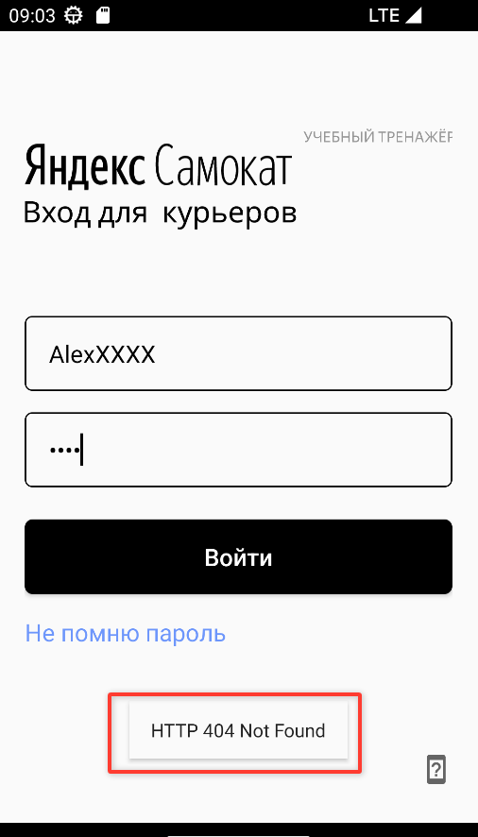
MAUT1 | HTTP 404 Not Found Мобильное приложение не возволяет авторизоваться в системе после ввода корректных данных | Блокирующий | Открыт | 1. Открыть Postman 2. Создать курьера с именем "Алексей" через ручку POST api/v1/courier { "login": "Alex", "password": 5555, "firstName": "Алексей" } 3. Запустить мобильное приложение Яндекс Самокат 4. Скопировать адрес сервера 5. Нажать иконочную кнопку "Смартфон со знаком вопроса" 6. Вставить адрес сервера 7. Нажать Ok | 1. Ввести данные логин "Alex" и пароль "5555" 2. Нажать кнопку "Войти" | Происходит вход в кабинет курьера | Ошибка HTTP 404 Not Found | Android Яндекс Самокат, версия 2.0, Android studio эмуляция android 13.0 разрешение 1080x1920
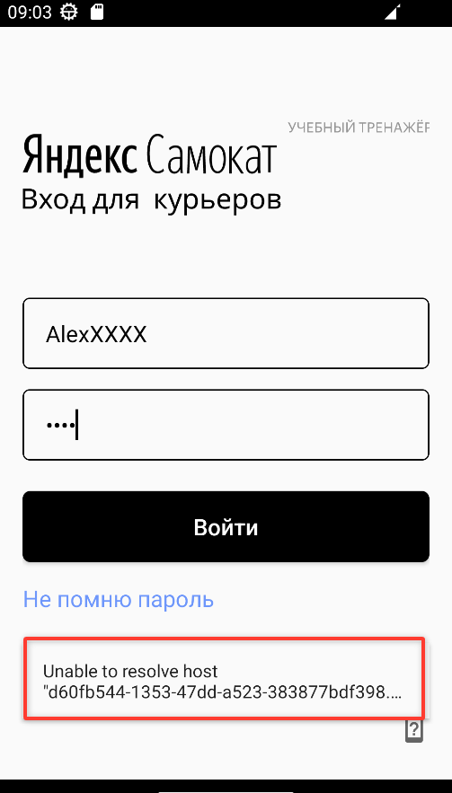
MAUT2 | Уведомление "Неверный логин или пароль" вместо всплывающего окна "Нет доступа к интернету", если нажать кнопку "Войти" без заполнения данных, при выключенной сети | Стандартный | Открыт | 1. Открыть меню сети, опустив шторку на устройстве 2. Включить режим полета, если отключен 3. Открыть мобильное приложение "Яндекс Самокат" | 1. Нажать кнопку "Войти" | Появилось всплывающее окно "Нет доступа к интернету" | Появилось уведомление "Неверный логин или пароль" | Android Яндекс Самокат, версия 2.0, Android studio эмуляция android 13.0 разрешение 1080x1920
MAUT3 | Уведомление "unable to resolve host..." вместо всплывающего окна "Нет доступа к интернету" после ввода корректных данных и нажатия кнопки "Войти" при выключенной сети | Стандартный | Открыт | 1. Открыть Postman 2. Создать курьера с именем "Алексей" через ручку POST api/v1/courier { "login": "AlexXXX", "password": 5555, "firstName": "Алексей" } 3. Открыть меню сети, опустив шторку на устройстве 4. Включить режим полета, если отключен 5. Открыть мобильное приложение "Яндекс Самокат" | 1. Ввести логин alexXXX 2. Ввести пароль 5555 3. Нажать кнопку "Войти" | Появилось всплывающее окно "Нет доступа к интернету" | Появилось уведомление "unable to resolve host..." | Android Яндекс Самокат, версия 2.0, Android studio эмуляция android 13.0 разрешение 1080x1920
MAUT4 | Уведомление "Свяжитесь с менеджером: 0101" вместо всплывающего окна "Нет доступа к интернету", если нажать кнопку "Не помню пароль" при выключенной сети | Стандартный | Открыт | 1. Открыть меню сети, опустив шторку на устройстве 2. Включить режим полета, если отключен 3. Поднять шторку 4. Открыть мобильное приложение "Яндекс Самокат" | 1. Нажать кнопку "Не помню пароль" | Появилось всплывающее окно "Нет доступа к интернету" | Появилось уведомление "Свяжитесь с менеджером: 0101" | Android Яндекс Самокат, версия 2.0, Android studio эмуляция android 13.0 разрешение 1080x1920
MAUT5 | Открывается меню с полем для ввода адреса вместо всплывающего окна "Нет доступа к интернету", если нажать иконочную кнопку "Смартфон со знаком вопроса" при выключенной сети | Стандартный | Открыт | 1. Открыть меню сети, опустив шторку на устройстве 2. Включить режим полета, если отключен 3. Поднять шторку 4. Открыть мобильное приложение "Яндекс Самокат" | 1. Нажать иконочную кнопку "Смартфон со знаком вопроса" | Появилось всплывающее окно "Нет доступа к интернету" | Открылось меню для ввода url сервера | Android Яндекс Самокат, версия 2.0, Android studio эмуляция android 13.0 разрешение 1080x1920
MAUT6 | Уведомление "введите урл!" вместо всплывающего окна "Нет доступа к интернету", если не ввести url в поле и нажать кнопку "Ok", в меню иконочной кнопки "Смартфон со знаком вопроса", при выключенной сети | Стандартный | Открыт | 1. Открыть приложение "Яндекс самокат" 2. Нажать на иконочную кнопку со смартфоном 3. Открыть меню сети, опустив шторку на устройстве 4. Включить режим полета, если отключен 5. Поднять шторку, перейти в мобильное приложение "Яндекс Самокат" | 1. Нажать на кнопку "Ok" | Появилось всплывающее окно "Нет доступа к интернету" | Появилось уведомление "Введите урл!" | Android Яндекс Самокат, версия 2.0, Android studio эмуляция android 13.0 разрешение 1080x1920
MAUT7 | Приложение не запрашивает разрешение на отправку уведомлений при первом запуске | Критический | Открыт |  | 1. Открыть приложение "Яндекс самокат " 2. Обратить внимание на наличие запроса на отправку уведомлений | Запрашивается разрешение для отправки уведомлений | Не запрашивается разрешение для отправки уведомлений | Android Яндекс Самокат, версия 2.0, Android studio эмуляция android 13.0 разрешение 1080x1920
MAUT8 | Можно выйти из всплывающего окна по нажатию на зоны под и над всплывающим окном | Стандартный | Открыт | 1. Открыть приложение "Яндекс самокат" 2. Нажать на иконочную кнопку со смартфоном 3. Открыть меню сети, опустив шторку на устройстве 4. Включить режим полета, если отключен 5. Поднять шторку, перейти в мобильное приложение "Яндекс Самокат" | 1. Ввести в поле для url "АВ" 2. Нажать "Ok" 3. Нажать на зону под всплывающим уведомлением 4. Нажать "Ok" 5. Нажать на зону над всплывающим уведомлением | Всплывающее окно не закрывается | всплывающее окно закрывается | Android Яндекс Самокат, версия 2.0, Android studio эмуляция android 13.0 разрешение 1080x1920
MAUT9 | Можно выйти из всплывающего окна по нажатию стандартной кнопки "Назад" | Стандартный | Открыт | 1. Открыть приложение "Яндекс самокат" 2. Нажать на иконочную кнопку со смартфоном 3. Открыть меню сети, опустив шторку на устройстве 4. Включить режим полета, если отключен 5. Поднять шторку, перейти в мобильное приложение "Яндекс Самокат" | 1. Ввести в поле для url "АВ" 2. Нажать "Ok" 3. Нажать кнопку "Назад" | Всплывающее окно не закрывается | всплывающее окно закрывается | Android Яндекс Самокат, версия 2.0, Android studio эмуляция android 13.0 разрешение 1080x1920
APIL1 | POST api/v1/courier 201 Created Возможно создать курьера с данными login за границами, например "AlexXXXAlexX" (12 символов) | Критический | Открыт | 1. Открыть Postman | Создать курьера с именем "Алексей" через ручку POST api/v1/courier { "login": "AlexXXXAlexX", "password": 5555, "firstName": "Алексей" } | 400 Bad Request | 201 created | тестовый стенд https://d60fb544-1353-47dd-a523-383877bdf398.serverhub.praktikum-services.ru/
APIL2 | POST api/v1/courier 201 Created Возможно создать курьера с данными login с кириллицей, со спецсимволом, с цифрой, с символами пунктуации, с дефисом, с тире, с пробелом, с математическими символами | Критический | Открыт | 1. Открыть Postman | Создать курьера с через ручку POST api/v1/courier Кириллица АлексССС { "login": "АлексССС", "password": 5555 } Спецсимвол AlexXXX# { "login": "AlexXXX#", "password": 5555 } Цифра AlexXXX3 { "login": "AlexXXX3", "password": 5555 } Знак пунктуации AlexXXX, { "login": "AlexXXX,", "password": 5555 } дефис AlexXXX- { "login": "AlexXXX-", "password": 5555 } тире AlexXXX— { "login": "AlexXXX—", "password": 5555 } пробел "Alex " { "login": "Alex ", "password": 5555 } Математический символ AlexXXX+ { "login": "AlexXXX+", "password": 5555 } | 400 Bad Request | 201 created | тестовый стенд https://d60fb544-1353-47dd-a523-383877bdf398.serverhub.praktikum-services.ru/
APIL3 | POST api/v1/courier 500 Internal server error Возможно создать курьера с данными login имеет тип число 33 | Критический | Открыт | 1. Открыть Postman | Создать курьера с через ручку POST api/v1/courier { "login": 33, "password": 5555 } | 400 Bad Request | { "code": 500, "message": "operator does not exist: character varying = integer" } | тестовый стенд https://d60fb544-1353-47dd-a523-383877bdf398.serverhub.praktikum-services.ru/
APIL4 | POST api/v1/courier 500 Internal server error Возможно создать курьера с данными login имеет тип булево true | Критический | Открыт | 1. Открыть Postman | Создать курьера с через ручку POST api/v1/courier { "login": true, "password": 5555 } | 400 Bad Request | { "code": 500, "message": "operator does not exist: character varying = boolean" } | тестовый стенд https://d60fb544-1353-47dd-a523-383877bdf398.serverhub.praktikum-services.ru/
APIL5 | POST api/v1/courier 500 Internal server error Возможно создать курьера с данными login является очень большим числом 21474836478 | Критический | Открыт | 1. Открыть Postman | Создать курьера с через ручку POST api/v1/courier { "login": 21474836478, "password": 5555 } | 400 Bad Request | { "code": 500, "message": "operator does not exist: character varying = bigint" } | тестовый стенд https://d60fb544-1353-47dd-a523-383877bdf398.serverhub.praktikum-services.ru/
APIL6 | POST api/v1/courier 201 created Возможно создать курьера с данными firstName "АлексейАлекс" (12 символов) | Критический | Открыт | 1. Открыть Postman | Создать курьера с именем "АлексейАлекс" через ручку POST api/v1/courier { "login": "AlexXXXa", "password": 5555, "firstName": "АлексейАлекс" } | 400 Bad Request | 201 created | тестовый стенд https://d60fb544-1353-47dd-a523-383877bdf398.serverhub.praktikum-services.ru/
APIL7 | POST api/v1/courier 201 created Возможно создать курьера с данными firstName со спецсимволом, с цифрой, с символами пунктуации, с дефисом, с тире, с пробелом, с математическими символами | Критический | Открыт | 1. Открыть Postman | Создать курьера с через ручку POST api/v1/courier Спецсимвол Алексей№ { "login": "AlexXXXq", "password": 5555, "firstName": "Алексей№" } Цифра Алексей5 { "login": "AlexXXXw", "password": 5555, "firstName": "Алексей5" } Знак пунктуации Алексей. { "login": "AlexXXXe", "password": 5555, "firstName": "Алексей." } дефис Алек-сей { "login": "AlexXXXr", "password": 5555, "firstName": "Алек-сей" } тире Алек—сей { "login": "AlexXXXt", "password": 5555, "firstName": "Алек—сей" } пробел Алек сей { "login": "AlexXXXy", "password": 5555, "firstName": "Алек сей" } Математический символ Алек+сей { "login": "AlexXXXu", "password": 5555, "firstName": "Алек+сей" } | 400 Bad Request | 201 created | тестовый стенд https://d60fb544-1353-47dd-a523-383877bdf398.serverhub.praktikum-services.ru/
APIL8 | POST api/v1/courier 201 created Возможно создать курьера с данными firstName типа число 33, типа булево true, очень большое число 21474836478 | Критический | Открыт | 1. Открыть Postman | Создать курьера через ручку POST api/v1/courier тип число 33 { "login": "AlexXXXi", "password": 5555, "firstName": 33 } тип булево true { "login": "AlexXXXo", "password": 5555, "firstName": true } тип число 21474836478 { "login": "AlexXXXp", "password": 5555, "firstName": 21474836478 } | 400 Bad Request | 201 created | тестовый стенд https://d60fb544-1353-47dd-a523-383877bdf398.serverhub.praktikum-services.ru/
APIL9 | POST api/v1/courier 201 created Возможно создать курьера с данными Система принимает некорректные значения password за границами, например 55555 (5 символов) | Критический | Открыт | 1. Открыть Postman | Создать курьера через ручку POST api/v1/courier { "login": "AlexXXXs", "password": 55555, "firstName": "АлексейАлекс" } | 400 Bad Request | 201 created | тестовый стенд https://d60fb544-1353-47dd-a523-383877bdf398.serverhub.praktikum-services.ru/
APIL10 | POST api/v1/courier 201 created Возможно создать курьера с данными password типа Строка "AlexXXX", типа булево true, очень большое число 21474836478, дробное число 5.1 | Критический | Открыт | 1. Открыть Postman | Создать курьера через ручку POST api/v1/courier тип строка "AlexXXX" { "login": "AlexXXXd", "password": "AlexXXX", } тип булево true { "login": "AlexXXXf", "password": true, } тип число 21474836478 { "login": "AlexXXXg", "password": 21474836478 } тип дробное число 5.1 { "login": "AlexXXXg", "password": 5.1 } | 400 Bad Request | 201 created | тестовый стенд https://d60fb544-1353-47dd-a523-383877bdf398.serverhub.praktikum-services.ru/
APIL11 | DELETE /api/v1/courier 404 Not found если выполнить ручку DELETE /api/v1/courier без id курьера | Стандартный | Открыт | 1. Открыть Postman | Выполнить ручку DELETE /api/v1/courier | 400 Bad Request | { "code": 404, "message": "Not Found." } | тестовый стенд https://d60fb544-1353-47dd-a523-383877bdf398.serverhub.praktikum-services.ru/
WSID1 | Название кнопки "Далее" вместо "Дальше" в окне "Для кого самокат" | Желательный | Открыт | 1. Открыть страницу сервиса 2. Нажать кнопку "Заказать" | Обратить внимание на кнопку "Далее" | Кнопка называется "Дальше" | Кнопка называется "Далее" | Окружение Google chrome версия 146.0.7680.155 1920x1080, Окружение Yandex Браузер версия 25.12.5.693 1280x720
APIL12 | DELETE /api/v1/courier/:id не удаляются из БД заказы, принятые курьером | Критический | Открыт | 1. Открыть Postman 2. Создать курьера с именем "Алексей" через ручку POST api/v1/courier { "login": "Alex", "password": 5555, "firstName": "Алексей" } 3. Выполнить ручку на создание заказа POST api/v1/orders с телом { "firstName": "Мария", "lastName": "Федорова", "address": "1-я Тверская-Ямская улица, 13с1", "metroStation": 10, "phone": "88986665544", "rentTime": 7, "deliveryDate": "2026-04-02T10:00:00.000Z", "comment": "ауа", "color": [ "GREY" ] } 4. Проверитть id Заказа через ручку api/v1/orders/track?t=номерЗаказа 5. Принять заказ через ручку api/v1/orders/accept/номерЗаказа?courierId=IDКурьера 6. Подключиться к БД через cygwin 7. Выполнить запрос SELECT * FROM "Orders"; | 1. Выполнить ручку DELETE api/v1/courier/IDКурьера/ 2. Выйти из таблицы в cygwin клавишей q 3. Выполнить запрос SELECT * FROM "Orders"; 4. Обратить внимание на запись с заказом | Заказ удален из БД | Заказ остался в БД | тестовый стенд https://d60fb544-1353-47dd-a523-383877bdf398.serverhub.praktikum-services.ru/

